別紙３
見積書の内容及び価格は「一式」の記載ではなく、内訳がわかるものとすること。
免税事業者、簡易課税事業者
以外の事業者にあっては消費税を差し引いた金額を記載。
（別紙３）
別シートの記載上の注意事項を
よくお読みの上、記載してください
経費明細表（計画）

【事業者名： 株式会社〇〇 】 |  |  |  | （単位：円）
経費区分 |  | Ａ | Ｂ | Ｃ(B×補助率※1)
区分 | 費目 | 内容・積算内訳 | 補助対象経費 （税抜・税込） ※該当するものに○ | 補助金交付 申 請 額 (千円未満切捨)

機械装置等 | ①機械装置・システム構築費 | 自動包装機 本体 1台 型式：〇〇 | 2,400,000
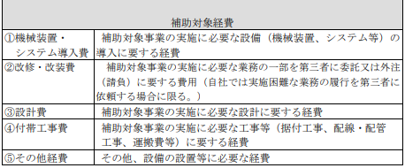

「費目」については
募集要項P4（右記）を参照
改修・改装費

その他経費 | ④付帯工事費 | 自動包装機 据付工事費 | 300,000
 | ④付帯工事費 | 動作確認・初期調整費 | 100,000
 | ⑤その他経費 | 自動包装機 操作研修費 （従業員3名・半日） | 100,000

合計（※2） |  |  | 2,900,000 | 1,450,000 |  | 1,450,000
 |  | ※1 補助率（補助上限額） 1／2（500万円）
 |  | ※2 補助対象経費の合計額が20万円を超えていること |  | 事業費要件判定
 |  |  |  | ○ | ←要否判定の○が表示されなければ事業費要件を満たしておらず、補助対象外となる

資金調達内訳表（計画）

 |  |  |  | （単位：円）
区 分 |  | 金 額 | 資金調達先

自 己 資 金 |  | 950,000
借 入 金 |  | 500,000 | 〇〇銀行
そ の 他
補助金交付申請額 (事業実施期間中の補助金相当分の資金) |  | 1,450,000 | (自己資金) (借 入 金)1,450,000円 〇〇銀行 (そ の 他)

合 計（※3） |  | 2,900,000
補助対象経費 |  | 2,900,000
 |  | ※3 合計欄は補助対象経費の合計額と一致させること

